トップページ
検索
新規会員登録
ログイン

トップ
コレクションレコードとは
ランキング
レビュー
アーティスト
ジャンル
ラックを作る
みんなのラック
記事

ロゴマークの背景を赤色でお願いします。（レコード盤「C」の部分は除く。
 | ホーム

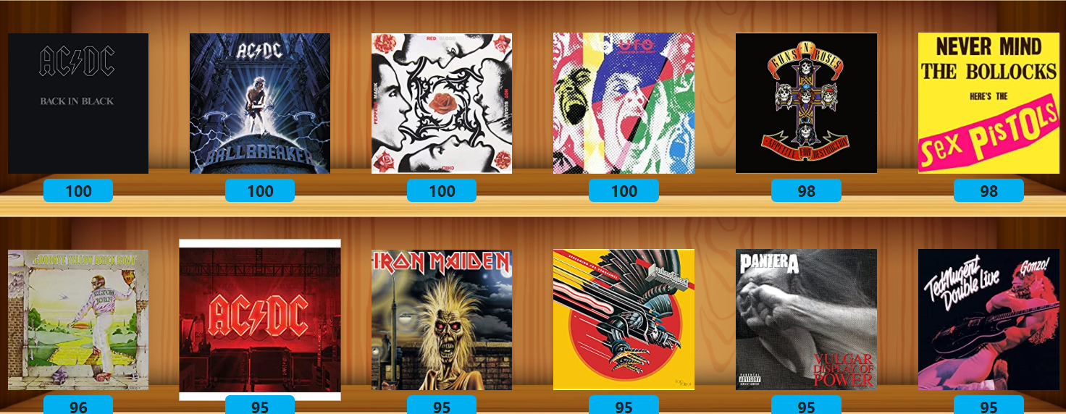
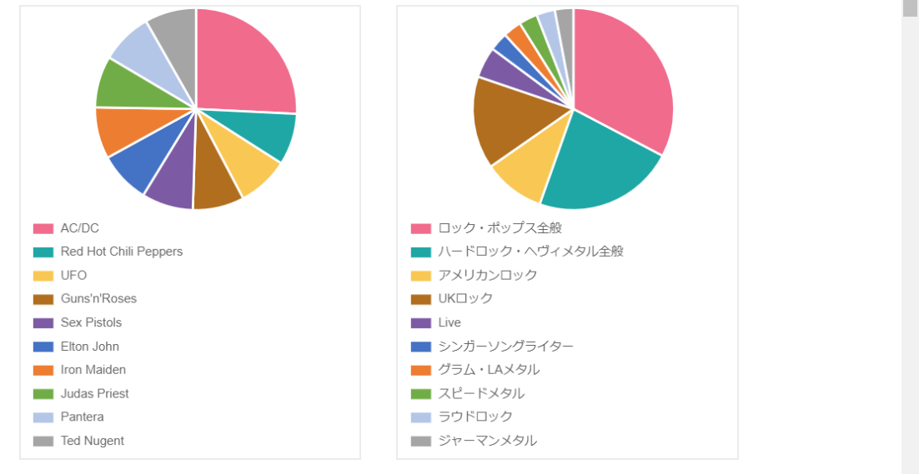

名盤にレビュー、採点して自分だけのラックを作ろう！
Collection-Records

ラックを作る
（新規会員登録）

コレクションレコードとは

コレクションレコードは、お気に入りのアルバムにレビューしたり、点数を付けたり、自分のラックを作成したり、 みんなのラックを見たり、同じ趣味の仲間を見つけたりすることができます。

レビュー数：１００件
登録ユーザー数：１００件

コレクションレコードとは
サイトの利用方法はこちらへ
ランキング
平均点、レビュー数、ジャンル
別のランキングのページへ
レビュー
みんなが書込んだ最新のレ
ビューのページへ
アーティスト
登録してあるアーティストから
名盤を探す

ジャンル
登録してあるジャンルから名盤
を探す
ラックを作る
会員登録して自分だけのラック
を作る
みんなのラック
他人のラックをのぞいて共通の
趣味のユーザーを見つける
記事
アーティストのおすすめアルバ
ム、曲、バイオを紹介！

 | 新着名盤レビュー

マッケイさん
イングウェイさん
たどり着くのが遅す...さん
マッケイさん
マッケイさん
マッケイさん

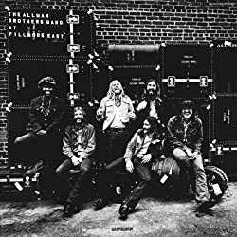
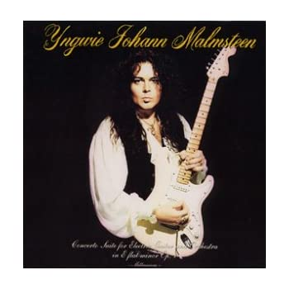
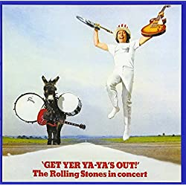
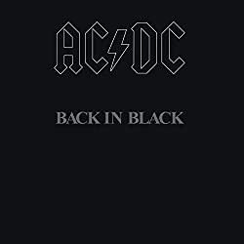

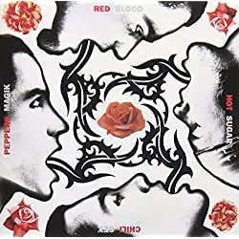

86
45
100
98
68
78
Concerto Suite for Electric Guitar and Orchestra
1998
Yngwie Malmsteen
At Fillmore East
1970
The Allman Brothers Band
Get Yer Ya-Ya's Out!
1970
The Rolling Stones
45
Back in Black
1980
AC/DC
Strangers In The Night
1978
UFO
Blood Sugar Sex Magik
1991
Red Hot Chili Peppers

もっと見る ＞

 | 平均点名盤アルバムランキング

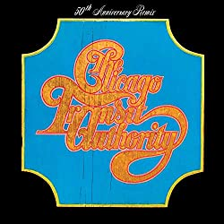
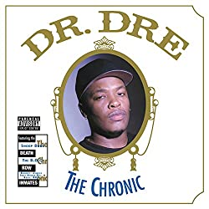
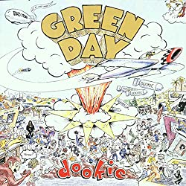
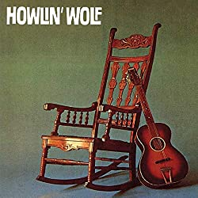
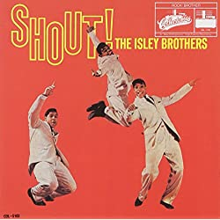


96
95
90
88
68
58
The Chronic
1992
Dr.Dre
Chicago Transit Authorty
1969
Chicago
Dookie
1994
Green Day
Howlin' Wolf
1962
Howlin' Wolf
Shout!
1959
The Isley Brothers
Damn
2017
Kendrick Lamaer

もっと見る ＞

 | レビュー数名盤アルバムランキング

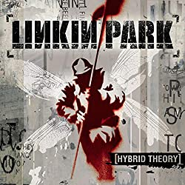
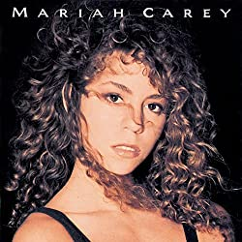

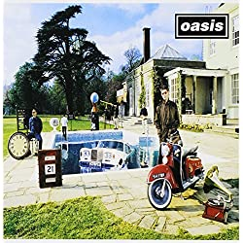
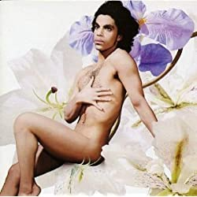
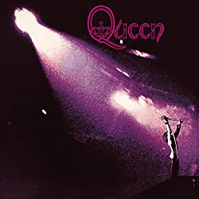

186
145
100
98
88
78

Hybrid Theory
2000
Linkin Park
Mariah Carey
1990
Mariah Carey
Never Mind
1991
Nirvana
Be Here Now
1995
Oasis
Lovesexy
1988
Prince
Queen
1973
Queen

もっと見る ＞

 | レビュアーレベルランキング




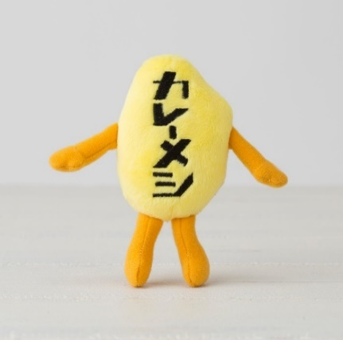



87
77
67
57
55
37

アマゾンさん
前澤さん
猫レノンさん
カレーメシさん
ギタリストさん
透き通った海と波と...さん

もっと見る ＞

利用規約 |  | プライバシーポリシー | お問合せ

Copyright 2020 Collection Records All Rights Reserved.

トップページ（スマホ)
トップ
コレクションレコードとは
新規会員登録
ログイン

ランキング
レビュー
名盤アルバムレビュー 【Collection Records】
アーティスト
ジャンル
このくらいのサイズ感でお願いします。

ラックを作る
みんなのラック

記事
検索

検索

検索
コレクションレコードは、
アルバムにレビューや点数を付けたり、自分の
ラックを作成したり、みんなのラックを見たり、
同じ趣味の仲間を見つけたりすることができます。

コレクションレコードについて ＞

コレクションレコードをはじめよう

新規会員登録

すでにアカウントをお持ちの方はこちら

ログイン

新着名盤レビュー

マッケイさん
イングウェイさん

86
45

At Fillmore East
1970
The Allman Brothers Band
Concerto Suite for Electric Guitar and Orchestra
1998
Yngwie Malmsteen

たどり着くのが遅す...さん
マッケイさん

100
90

Get Yer Ya-Ya's Out!
1970
The Rolling Stones
Back in Black
1980
AC/DC

マッケイさん
マッケイさん

68
78

Strangers In The Night
1978
UFO
Blood Sugar Sex Magik
1991
Red Hot Chili Peppers

もっと見る

平均点名盤アルバムランキング

96
95

The Chronic
1992
Dr.Dre
Chicago Transit Authorty
1969
Chicago

90
88

Dookie
1994
Green Day
Howlin' Wolf
1962
Howlin' Wolf

68
58

Shout!
1959
The Isley Brothers
Damn
2017
Kendrick Lamaer

もっと見る

レビュー数名盤アルバムンキング

186
145

Mariah Carey
1990
Mariah Carey
Hybrid Theory
2000
Linkin Park

100
98

Never Mind
1991
Nirvana
Be Here Now
1995
Oasis

88
78

Lovesexy
1988
Prince
Queen
1973
Queen

もっと見る

レビュアーランキング



87
77

アマゾンさん
前澤さん


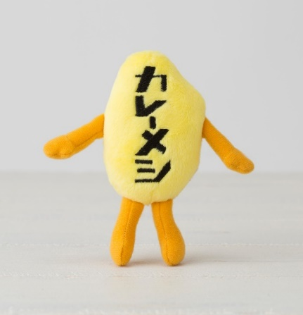

67
57

猫レノンさん
カレーメシさん




55
37

ギタリストさん
透き通った海と波と...さん

もっと見る

コレクションレコードをはじめよう

新規会員登録

すでにアカウントをお持ちの方はこちら

ログイン

 | 利用規約 | プライバシーポリシー

 | お問合せ

Copyright 2020 Collection Records All Rights Reserved.

